Hoja1
2023-12-06

LA PAZ 28 - HAEDO 4460-2005
BUENOS AIRES luquearti@gmail.com
____________________________________________________________________________________
"Filtro”
“p/Purificador"
"T/Spar"

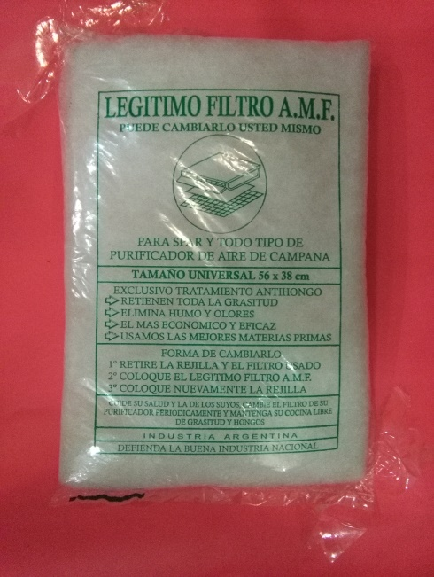

COD. | DESCRIPCION | PRECIO
F-200 | FILTRO para SPAR | 260.000

Envase: Bolsa X 10

N

